RESUMO
RESUMO DOS PREÇOS
MANUTENÇÃO CORRETIVA, PREVENTIVA E CONSERVAÇÃO DA MALHA VIÁRIA

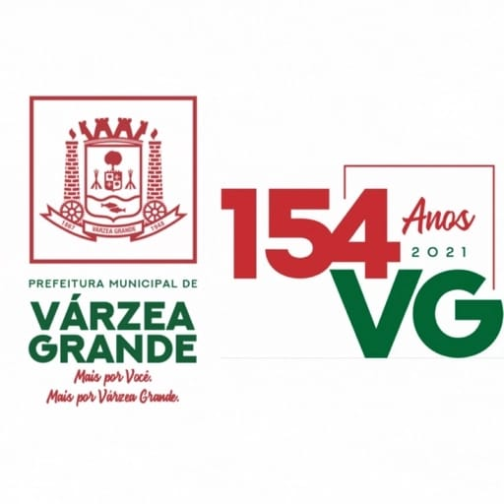
LOTE 3 | CAPÃO DO PEQUI
 | SÃO MATHEUS
 | VITÓRIA REGIA
 | PRIMAVERA
 | SÃO SIMÃO
 | COSTA VERDE
ANEXO

SERVIÇOS | BATA BASE: | MAIO/2021 SINAPI
 |  | JANEIRO/2021 SICRO 3
 |  | NÃO DESONERADO
CÓDIGO | DISCRIMINAÇÃO | VALOR (R$)
1.0 | RECAPEAMENTO (E=5CM) | 9,254,200.45

2.0 | REPERFILAMENTO (E=3CM) | 1,465,092.72

3.0 | TAPA BURACO - C/ MBUQ | 990,970.03

4.0 | FRESAGEM E DEMOLIÇÃO DE CBUQ
 |  | 384,127.20

5.0 | RECUPERAÇÃO DE BASE COM RACHÃO | 768,742.99

6.0 | RECUPERAÇÃO DE BASE COM CASCALHO
 |  | 393,514.79

7.0 | SERVIÇOS COMPLEMENTARES
 |  | 1,508,961.00

8.0 | RECUPERAÇÃO DE DRENAGEM
 |  | 886,764.94

9.0 | SINALIZAÇÃO
 |  | 52,864.00

10.0 | CANTEIRO DE OBRAS
 |  | 36,011.52

11.0 | ADMINISTRAÇÃO LOCAL
 |  | 615,318.84

TOTAL GERAL
 |  | 16,356,568.48

